1 a muchos
municipio
 | codmun(pk)
 | 1-1
 | 1-2
 | 1-3
 | 2-1
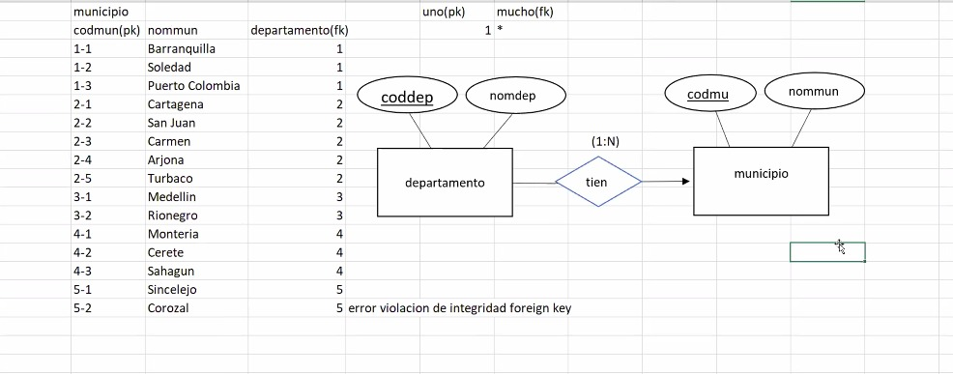
 | 2-1

mucho a muchos
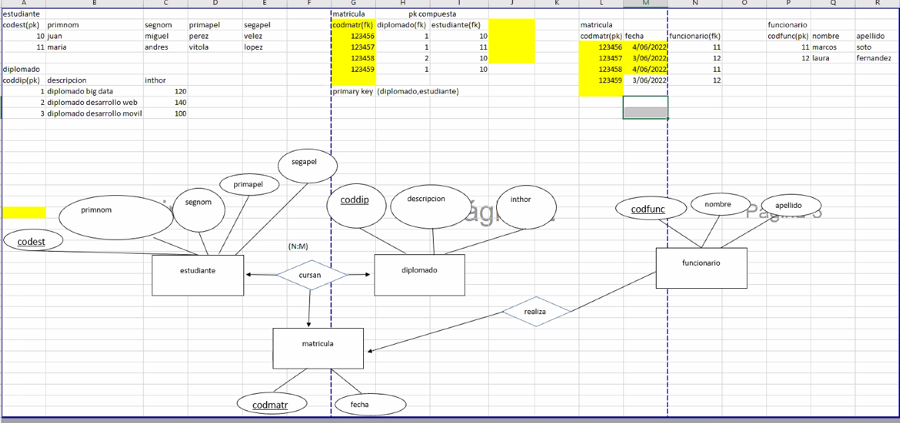
estudiante
pk | primnom | segmon0 | priapel | segaple
10 | juan | migueñ | perez | velez
11 | maria | andra | vitola | lopez

diplomado
coddip (pk) | descricion | inthor
1 | diplomado en big data | 120
2 | diplomado web | 140
coddip
drescripcion
creditos
3 | diplomado movil | 100
priapel
primon
Segmon
codest
segapel

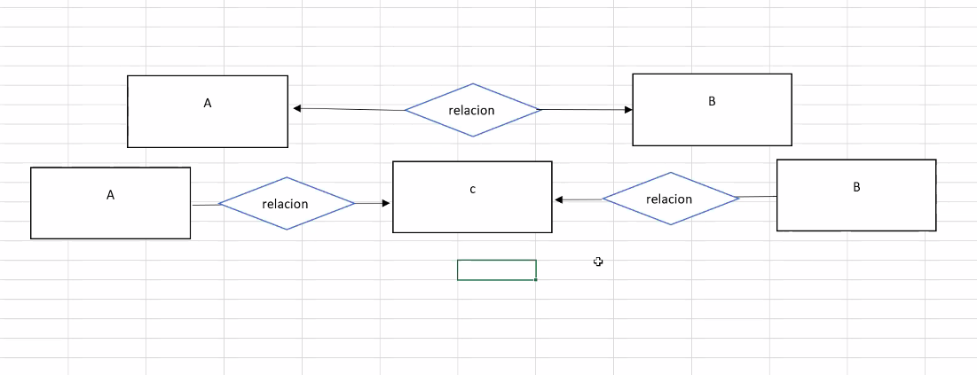
 |  |  |  |  | (N:M)
estudiante
cursan
diplomado

Hoja3
1:N
FACTURAS
TIENE

IDnom
dirrecion

idsuc
EMPRESA
(ELECTICO LTDA)
1:N
PRODUCTOS
TIENE

identificacion(pk)
CLIENTE

SUCURSAL
prinom
correo

segnom
dirrecion

telefono
priapell
segapell

